002_処理フロー
【ｱｸﾃｨﾋﾞﾃｨ図】

初期処理

水道代、電気代情報画面 《水道代、電気代情報_UI · Design》

捜索入力

各号室水道代、電気代情報画面 《各水道代、電気代情報_UI · Design》

捜索内容結果画面 《水道代、電気代情報_UI · Design2》

水道代、電気代情報_UI · Design
 | 【 水道代、電気代情報 Page 】

水道代、電気代情報 PAGE

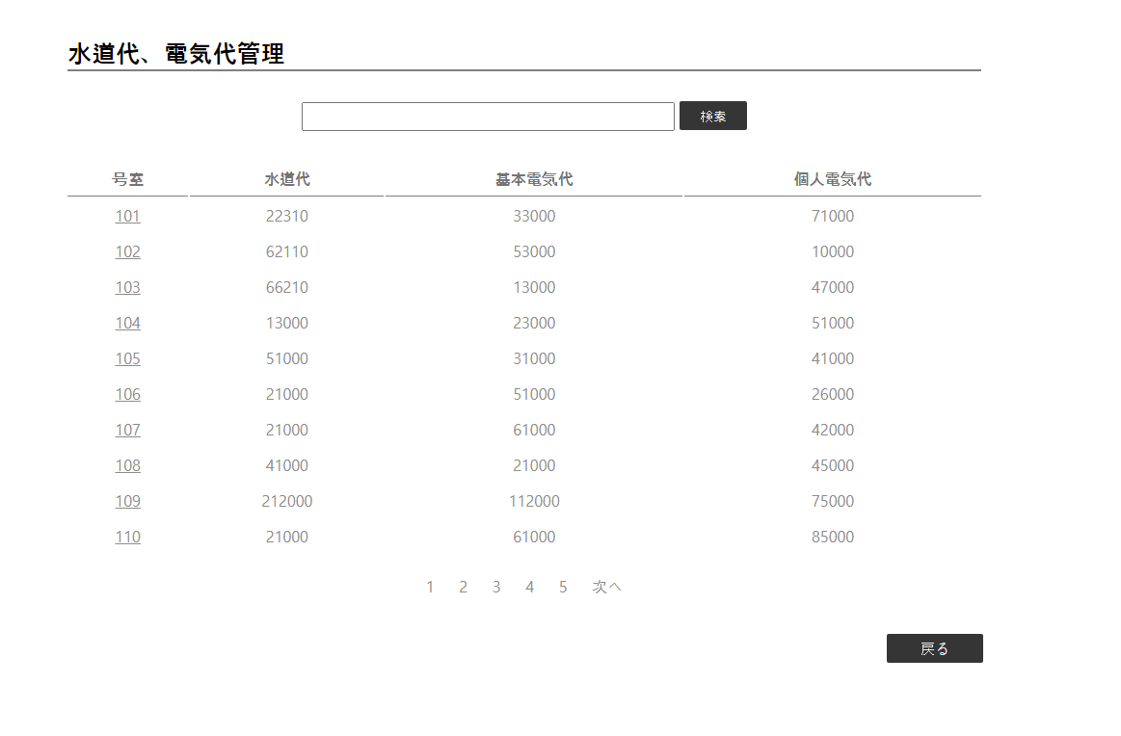

2
1
（半角）101

4

5
3
《各水道代、電気代 》

コントロール名 |  |  | 参照カラム | データ型 | 表示桁数 | 表示形式 | HELP | 必 | 入 | 非表示 | 制御 | 備考 | Ver
1 |  | インプット |  | テキスト‐ボックス |  |  |  |  | o
2 |  | 検索 |  | ボタン |  |  |  |  |  |  | ○
3 |  | 各号室 |  | リンク |  |  |  |  |  |  | ○
4 |  | パージング |  | リンク |  |  |  |  |  |  | ○
5 |  | 戻る |  | ボタン |  |  |  |  |  |  | ○

